상품제안서
주방실속 세트 2종 A (향균 수세미40매+고무장갑 중형) | 상품코드: F28751

 |  |  |  |  |  |  | 02-412-0044 | www.easy1.co.kr
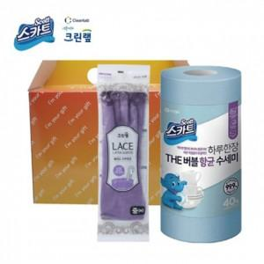

【상세/제작정보】 | 기본수량 미만 인쇄시 비용 추가. 스티커 제작및 부착 비용 별도 문의. 수세미(블루)만 가능 / 고무장갑 바이올렛,코랄 중 1택 가능

【인쇄/포장옵션】 | / 포장불가능

【공급단가】 | 수량 | 100~ | 300~ | 500~ | 1,000~ | 3,000~
*VAT별도 | 단가 | 5,760원 | 5,660원 | 5,520원 | 5,420원 | 5,280원

【상품 URL】 | https://dev.easy1.co.kr:443/src/goods_detail.php?gdno=28751

